DataManager_V1.0.2
①
①
① | 작업할 DB의 접속정보를 입력한 뒤, 연결한다.
② | 작업DB에 복사할 원본DB를 선택한다.
③ | [EXCUTE] 버튼을 누르면 ②원본DB의 데이터를 ①DB Name으로 동기화 작업 시작한다.

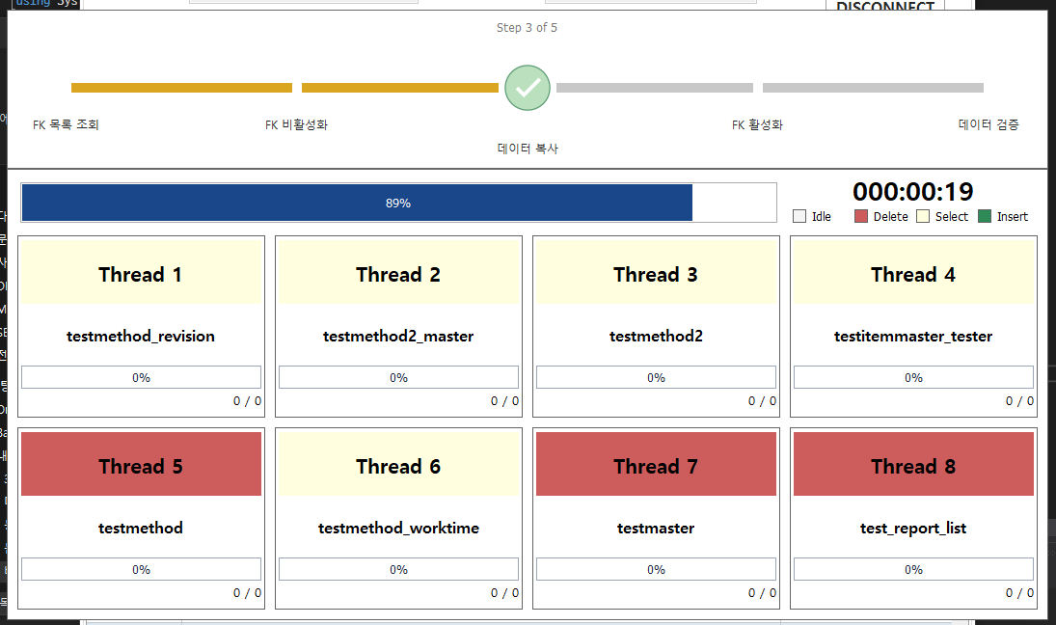
② -> ① 데이터 이전

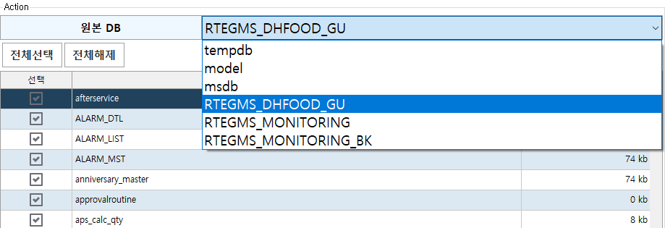
②

②

③

DataManager_V1.0.3
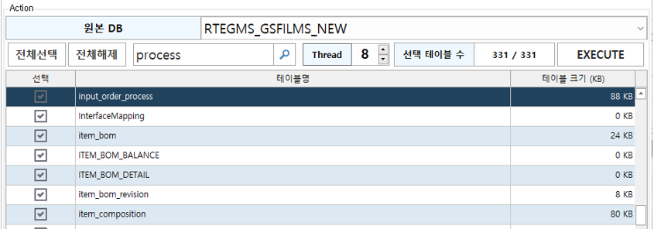

①
① | 텍스트를 입력 후 돋보기 버튼을 클릭하거나 엔터키를 입력할 경우 테이블 목록 중 해당 텍스트가 포함된 테이블명으로 포커스가 이동된다
② | Thread 수를 설정하고 EXECUTE 버튼을 클릭할 경우 데이터 복사시 설정한 Thread 수만큼 병렬 처리를 진행한다.
 | 최대 Thread 수는 8이며, 최대 Thread로 진행시 CPU 부하가 많이 걸릴 경우 Thread 수를 조절하여 사용한다.

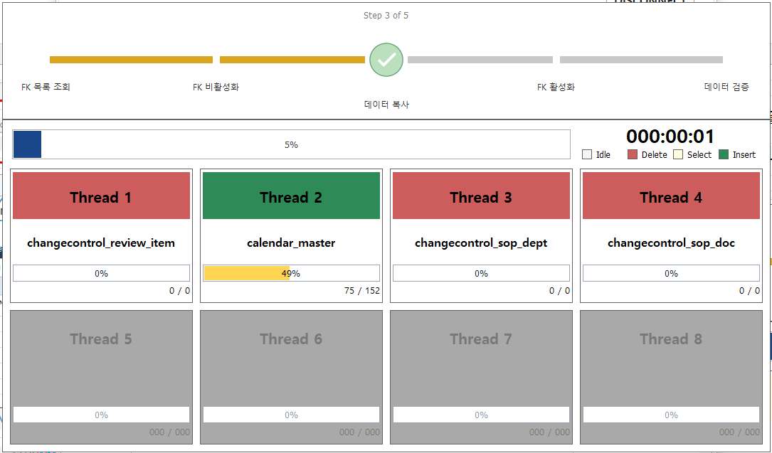

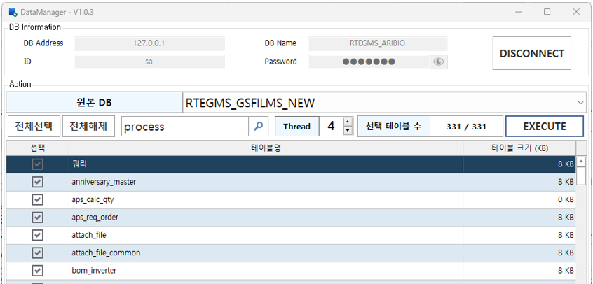

②
②

DataManager_V1.0.4
① | Modify Database 탭을 클릭하고 EXECUTE 버튼을 클릭할 경우 현재 DB를 백업 DB로 이용가능하도록 DB명 및 DB 파일명을 교체해준다. (데이터베이스 이름 변경 쿼리의 동작을 프로그램에서 진행)

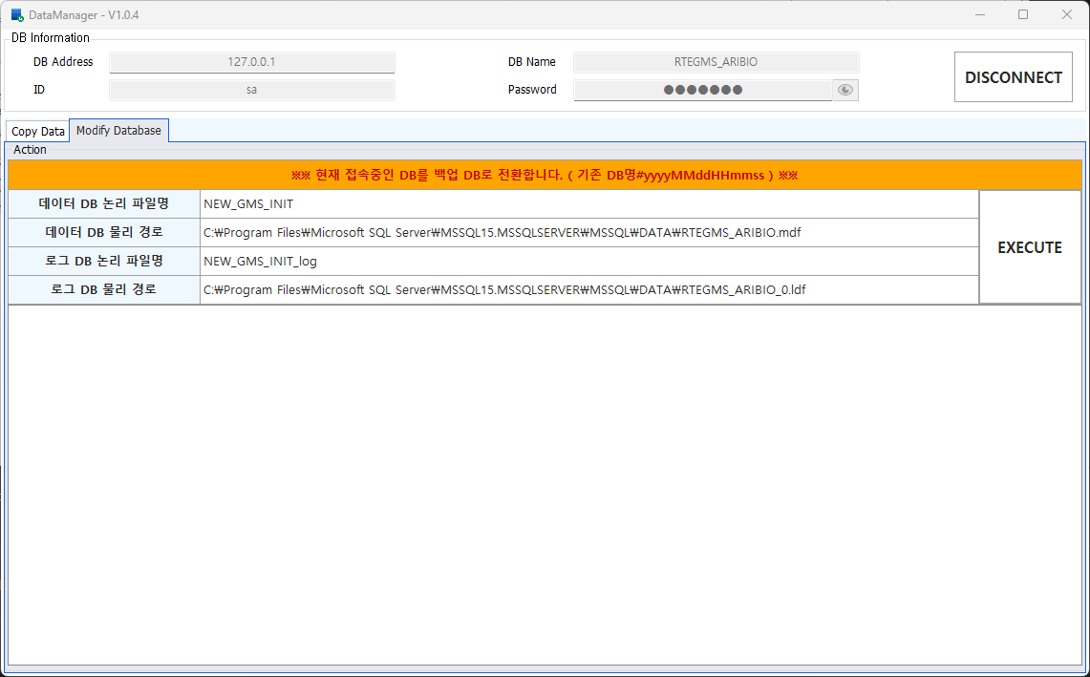
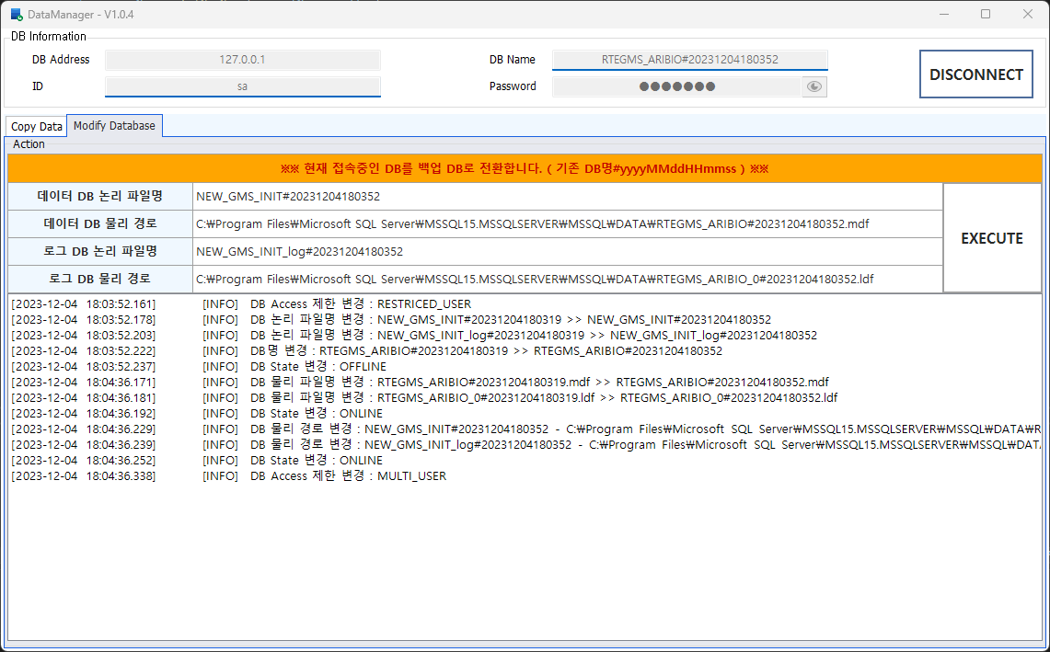

①

#데이터베이스 이름 변경 쿼리
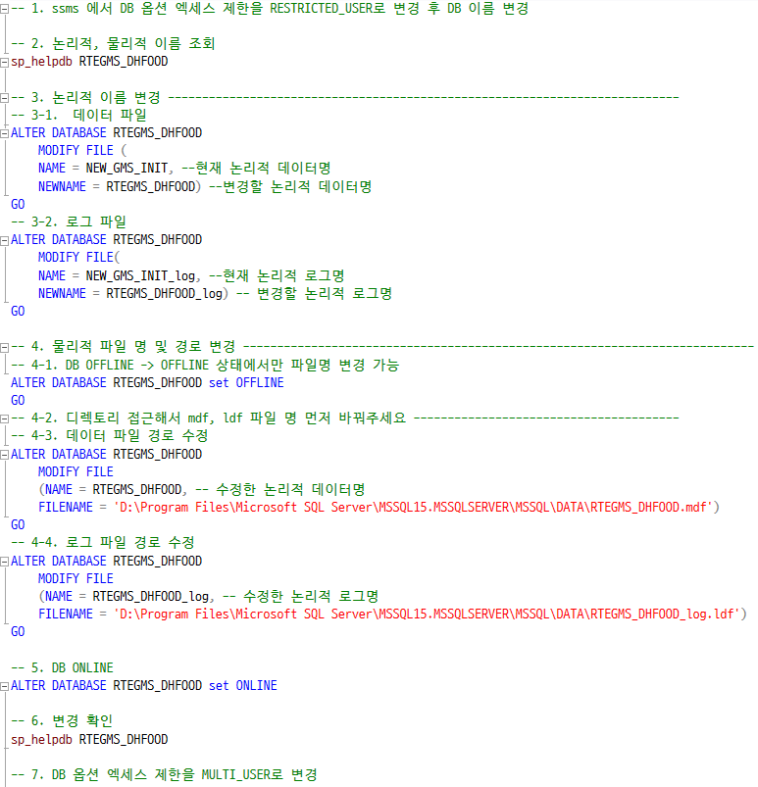

<논리적 이름>
<물리적 주소>

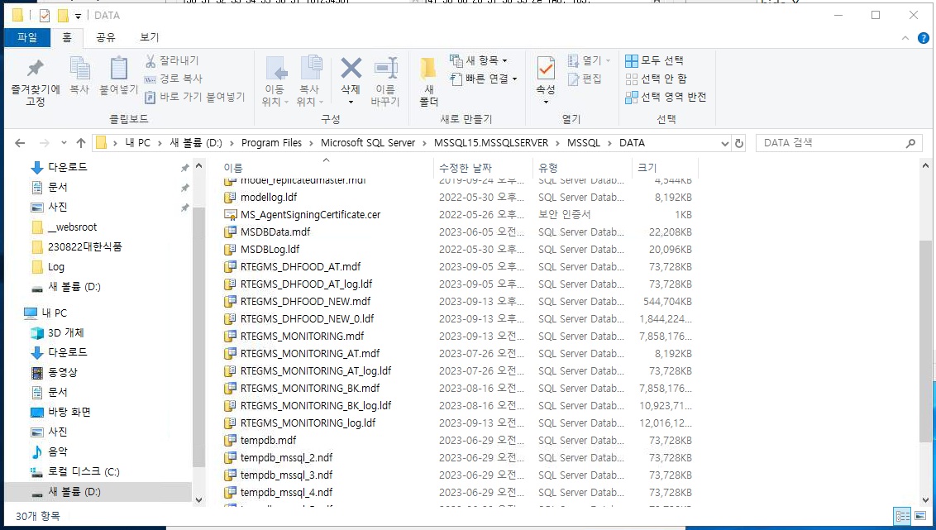

④ - 3

④ - 2
RTEGMS_DHFOOD.mdf RTEGMS_DHFOOD_log.ldf

